1. BB chay thu
CÔNG TY CỔ PHẦN BOT
TRUNG LƯƠNG - MỸ THUẬN

Dự án: Đầu tư xây dựng công trình đường cao tốc Trung Lương - Mỹ Thuận giai đoạn 1 theo hình thức hợp đồng BOT |  |  |  | Biên bản số :
 |  |  |  | Gói thầu XL23: Xây dựng và cung cấp lắp đặt thiết bị hệ thống quản lý giao thông thông minh (ITS)

Chủ đầu tư: Công ty cổ phần BOT Trung Lương - Mỹ Thuận
Tư vấn giám sát: Công ty cổ phần tư vấn xây dựng A2Z
BIÊN BẢN KIỂM TRA CHẠY THỬ ĐƠN ĐỘNG |  |  |  | NHÀ THẦU
 |  |  |  | CÔNG TY CỔ PHẦN TẬP ĐOÀN ĐÈO CẢ

Ngày nghiệm thu: |  |  |  | Phần đính kèm (nếu có):
Hệ thống: |  | Hệ thống ITS |  | - Hình ảnh kiểm tra

Hạng mục: |  | Kiểm tra đơn động hệ thống quan trắc thời tiết - WOS

Vị trí nghiệm thu |  | Thiết bị quan trắc thời tiết

TT | KIỂM TRA |  |  |  | KẾT QUẢ
 |  |  |  |  | ĐẠT | KHÔNG ĐẠT
1 | Kiểm tra tình trạng lắp đặt thiết bị WOS đã hoàn tất (thiết bị, phụ kiện, nguồn và cáp dữ liệu)
2 | Kiểm tra thiết bị và phụ kiện thiết bị WOS không có khuyết tật vật lý
3 | Kiểm tra số lượng hệ thống thiết bị WOS đã hoàn thành và giống với bản vẽ thi công
4 | Kiểm tra hệ thống cung cấp điện WOS và bộ cài đặt ngắt mạch có đúng các thông số được phê duyệt
5 | Kiểm tra nối đất và nối đất an toàn của hệ thống thiết bị WOS đúng cách
6 | Kiểm tra hệ thống chống sét WOS được nối đất đúng cách
7 | Bật nguồn thiết bị thiết bị WOS. Kiểm tra không có tiếng ồn hoặc nhiệt bất thường khi thiết bị hoạt động
8 | Kiểm tra cấu hình và cài đặt thiết bị WOS theo thông số kỹ thuật
9 | Phần mềm quản lý trung tâm hệ thống VMS đang hoạt động (Kết quả kiểm tra đính kèm)
9.1 | Tùy chỉnh chương trình ghi dữ liệu
9.2 | Hiển thị hoặc biểu đồ dữ liệu lịch sử hoặc thời gian thực
9.3 | Tùy chỉnh màn hình Hiển thị để xem dữ liệu hoặc cổng điều khiển
9.4 | Lấy dữ liệu bằng bất kỳ Tùy chọn viễn thông nào của chúng tôi
10 | Tài liệu VMS - Địa chỉ IP, vị trí, các chi tiết khác (Tệp đính kèm)
Nhận xét:…..............................................................................................................................................................................................................................
Kết luận:…..............................................................................................................................................................................................................................
Đồng ý nghiệm thu |  | Không đồng ý nghiệm thu
ĐẠI DIỆN NHÀ THẦU |  |  | ĐẠI DIỆN TƯ VẤN GIÁM SÁT

3. Hinh Anh
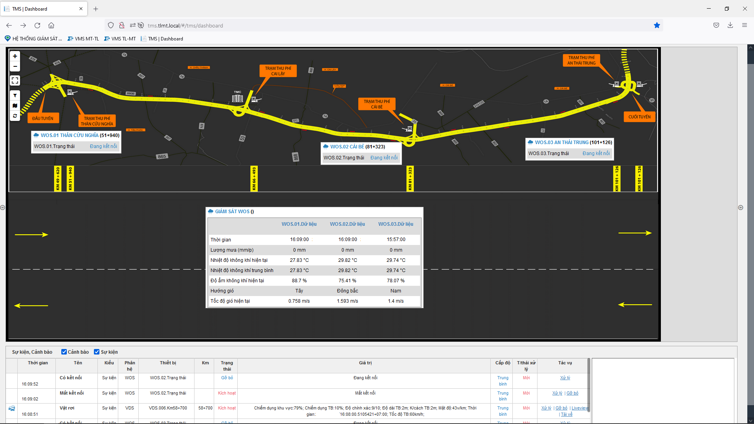
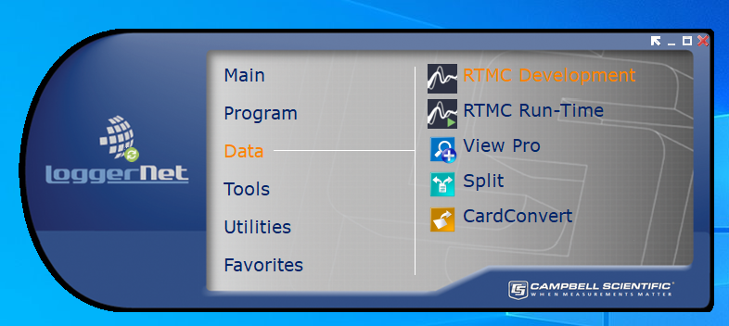
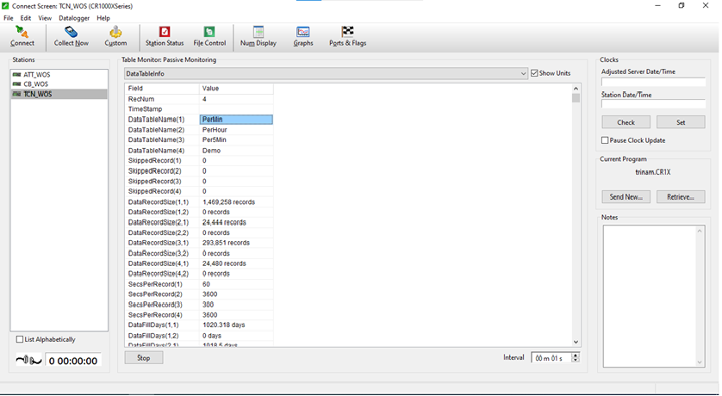
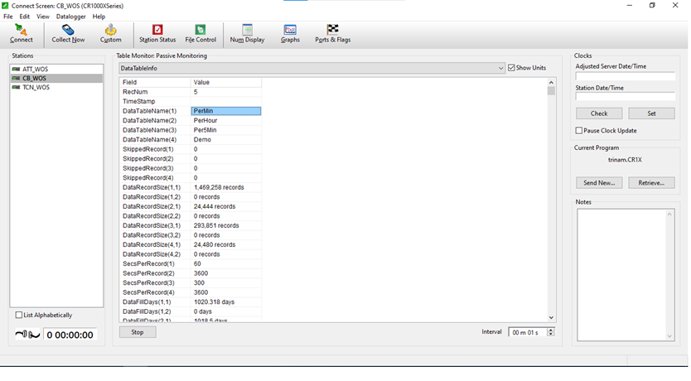
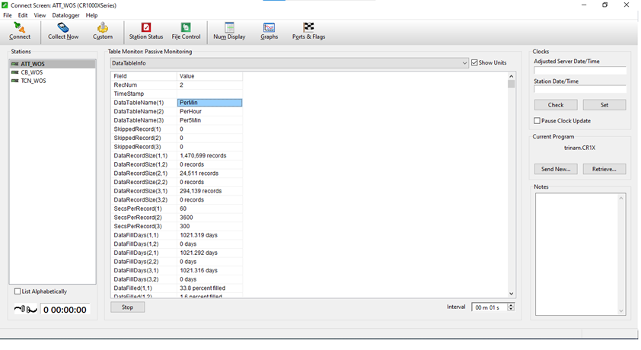
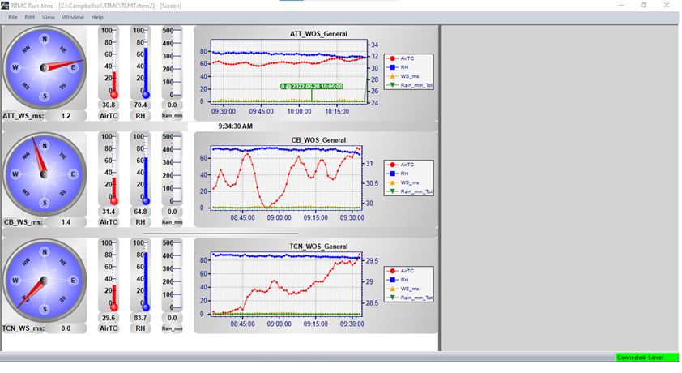
CÔNG TY CỔ PHẦN BOT
TRUNG LƯƠNG - MỸ THUẬN

Dự án: Đầu tư xây dựng công trình đường cao tốc Trung Lương - Mỹ Thuận giai đoạn 1 theo hình thức hợp đồng BOT |  | Biên bản số :
 |  | Gói thầu XL23: Xây dựng và cung cấp lắp đặt thiết bị hệ thống quản lý giao thông thông minh (ITS)

Chủ đầu tư: Công ty cổ phần BOT Trung Lương - Mỹ Thuận
Tư vấn giám sát: Công ty cổ phần tư vấn xây dựng A2Z
HÌNH ẢNH KIỂM TRA CHẠY THỬ ĐƠN ĐƠN ĐỘNG |  | NHÀ THẦU
 |  | CÔNG TY CỔ PHẦN TẬP ĐOÀN ĐÈO CẢ

Ngày nghiệm thu: |  | Phần đính kèm (nếu có):
Hệ thống: | Hệ thống ITS

Hạng mục: | Kiểm tra đơn động hệ thống quan trắc thời tiết - WOS

Vị trí nghiệm thu | Thiết bị quan trắc thời tiết

